Biyokimya
Numune Adı | CHOL (mg/dl) | TG (mg/dl) | HDL (mg/dl) | LDL (mg/dl) | NOT
1-K | 127 | 127 | 49 | 98 |  | Kullanılan cihaz: Mindray marka BS400 model tam otomatik biyokimya cihazı
2 | 166 | 66 | 75 | 118 |  | CHOL: Total Cholesterol
3 | 138 | 37 | 85 | 76 |  | TG: Triglycerides
4 | 154 | 44 | 94 | 96 |  | HDL: HDL Cholesterol
5 | 237 | 114 | 70 | 188 |  | LDL: LDL Cholesterol
6 | 163 | 103 | 71 | 124 | lipemi
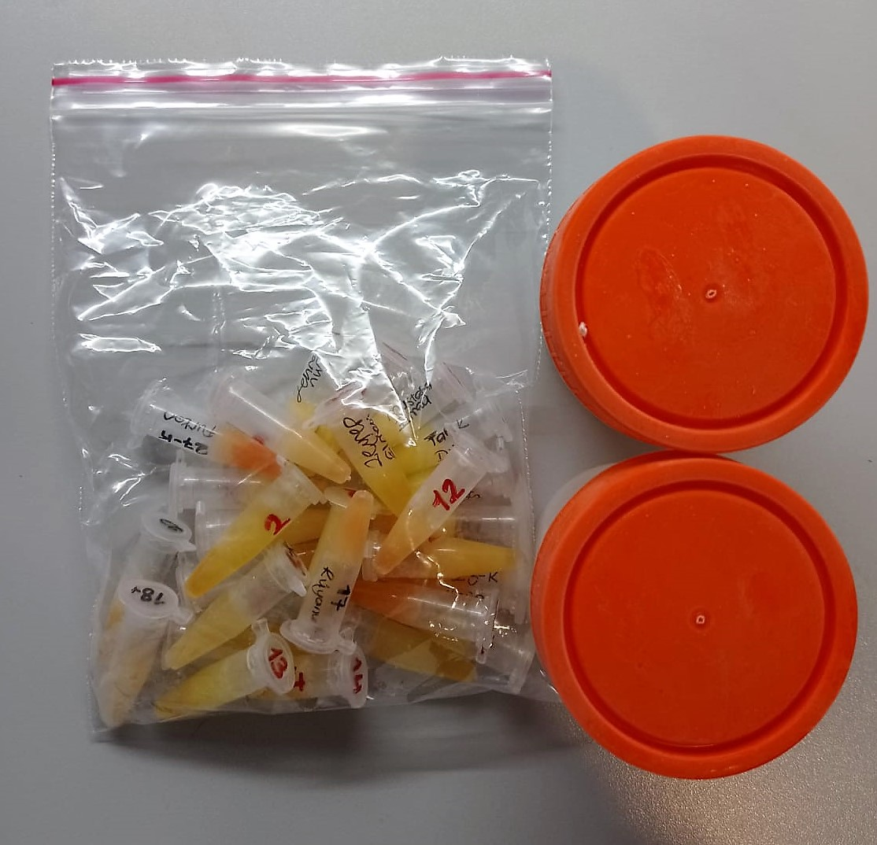
7 | 140 | 51 | 79 | 96
8 | 174 | 89 | 76 | 126
9 | 136 | 91 | 67 | 89 | lipemi
10 | 144 | 93 | 70 | 93
11 | 152 | 384 | 51 | 116 | lipemi
12 | 112 | 101 | 47 | 73 | hemolizli
13 | 245 | 326 | 104 | 163 | lipemi
14 | 243 | 86 | 106 | 169
16-Zehra nur | 219 | 71 | 101 | 164
17-Rüyanur | 114 | 128 | 45 | 84 | hemolizli
18-Ali O. | 107 | 93 | 61 | 73
19-Abdullah İzci | 148 | 156 | 80 | 122 | lipemi
20-Ayşenur Dudu | 153 | 65 | 71 | 101
21-Tarık Dudu | 248 | 230 | 106 | 179
22-Mustafa Elmacı | 168 | 62 | 89 | 118
23-K rojin | 124 | 228 | 34 | 104 | lipemi
24-K Zeynep Elmacı | 186 | 96 | 98 | 114
25- Nisa Kutlu | 134 | 135 | 80 | 77
26-Sedef Ortaç | 138 | 104 | 54 | 111
27-K Furkan | 170 | 69 | 96 | 107 | hemolizli
28-k | 174 | 89 | 94 | 116 | hemolizli
İlayda Dereli-886498 | 369 | 260 | 151 | 274 | hemolizli
Ayşe Şule-2080181 | 132 | 42 | 80 | 82
Ece Kayra-2185295 | 184 | 72 | 96 | 132
İrem Polat-3102761 | 138 | 56 | 73 | 100
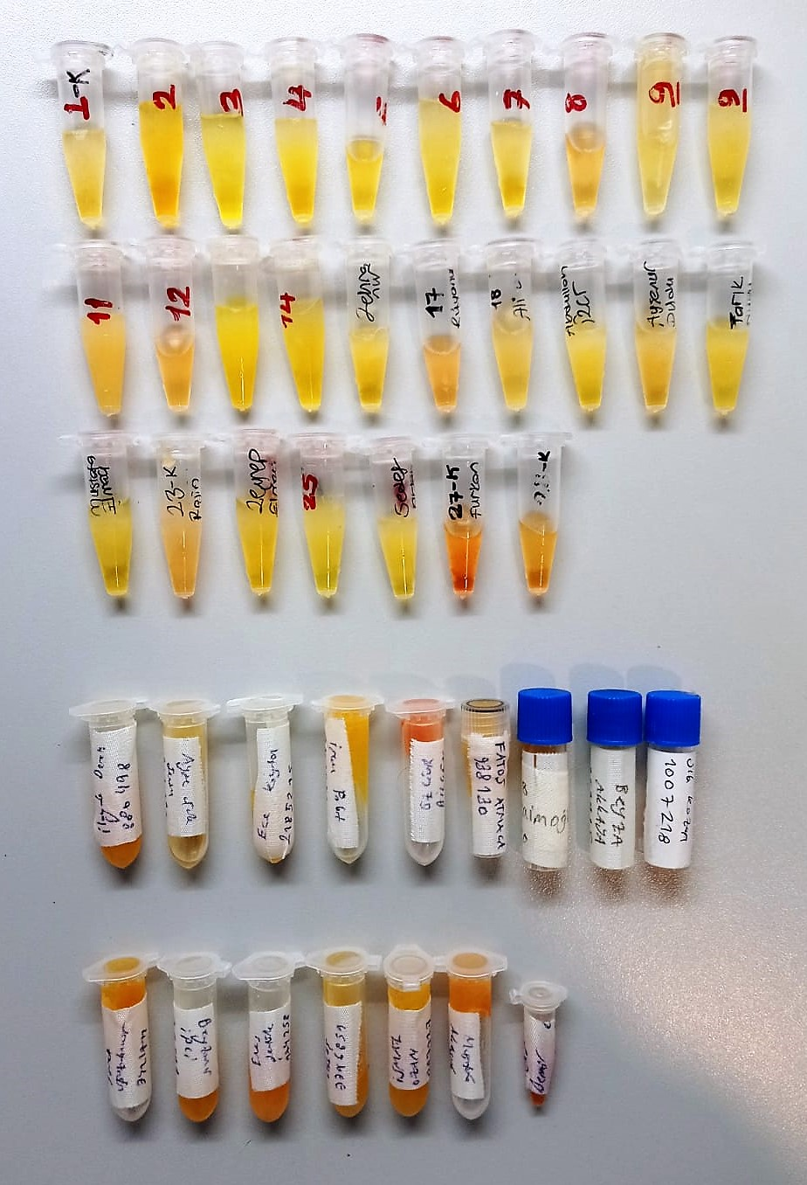
Özgür Bilgen-978417 | 165 | 99 | 54 | 142 | yüksek hemolizli
Fatoş Atmaca-938130 | 185 | 131 | 61 | 167
Oğuz Zaimoğlu-832518 | 189 | 185 | 76 | 157 | hemolizli
Beyza Akkaya-859925 | 159 | 88 | 69 | 125 | lipemi
Sıla Kozan-1007218 | 141 | 64 | 65 | 112 | hemolizli
Samet Oğuz-3421711 | 104 | 86 | 47 | 78
Beyzanur İpci-102571 | 101 | 55 | 84 | 124
Enes Şentürk-974258 | 187 | 67 | 94 | 72
Gülsunaz-7796859 | 138 | 57 | 88 | 81
İsmail Ozan-889127 | 147 | 77 | 96 | 94
Mustafa Akbıyık-200202 | 191 | 144 | 68 | 165
Nehir Demir | 111 | 124 | 64 | 66 | yüksek hemolizli

